11
IFRIC 12 | Acuerdos de Concesión de Servicios
ANTECEDENTES

Servicios Públicos son Monopolio de los Gobiernos:
 | carreteras,
 | puentes,
 | túneles,
 | prisiones,
 | aeropuertos,
 | instalaciones de distribución de agua,
 | redes de suministro de energía y de telecomunicaciones
son mantenidas por el sector público, y financiadas mediante asignaciones del presupuesto público.
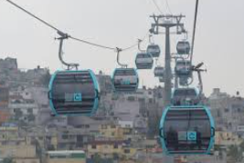
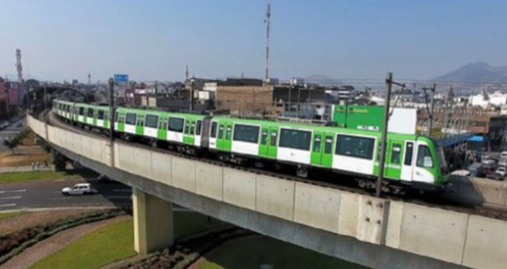
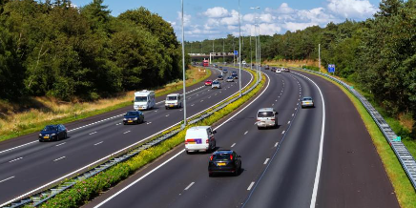

Proceso de Privatización
Objetivo: atraer la participación del sector privado en
el desarrollo,
la financiación,
la operación y
el mantenimiento
de dichas infraestructuras.
Nota: la infraestructura podría existir, o el acuerdo podría incluir su construcción

Características del acuerdo:
Denominaciones:
 | Construir - Operar - Transferir (BOT)
 | Rehabilitar - Operar - Transferir (ROT)
 | Concesion de servicio público a un operador privado
Parte 1: | El concedente siempre es el Gobierno
Parte 2: | El concesionario (privado) es el operador
 | El privado construye o mejora el activo (la infraestructura)
 | El privado opera la infraestructura durante el plazo del acuerdo (asume los costos)
 | El privado es responsable de la gestión (no es un intermediario)
 | El operador recibe pagos por sus servicios
 | El operador debe devolver la infraestructura al final del contrato (sin contraprestación)
El acuerdo:
 | Establece niveles de ejecución
 | Mecanisnos para ajustar los precios (precios iniciales y posteriores)
 | Arbitraje de disputas

